Tabeli täitmise juhend
Üldised märkused:
1. Kõik artiklid hõlmavad nende mahtu kuuluvate seadmete tähistamist, märgistamist koos materjaliga, ühendamist, transporti, puhastamist (nt tolmust), faseerimist, teimimist, seadistamist, plommimist ja kõiki muid veerus "Artikkel sisaldab" nimetamata, kuid tööde teostamisel nõuetekohase tulemuse saavutamiseks vajalikke (sh heast tavast tulenevaid) materjale ja tegevusi. Kõik tööd hõlmavad nendega seotud nõutud andmete dokumenteerimist ja dokumentide koostamist (sh TÜ tellimine ja täitmine).
2. Tööde tegemiseks vajalike lubade hankimine, vajadusel teehoiutööde järelevalve tellimine ja selle tasu, vajadusel liikluskorraldus ja tänavate sulgemine (sh sulgemistasud), abikaeviku(te) tegemine ja piirestamine kuulub vastavate artiklite mahtu.
3. Kaevetööde teostamist, õhuliinide ja seadmete paigaldust või asendamist sisaldavate artiklite mahtu kuulub vajadusel liinitrassi ja paigalduskoha puhastamine võsast ja puudest ning nende transport projektis näidatud asukohta.
4. Haljastuse taastamine (sh kasvumuld, muruseeme jmv) kuulub kõikide artiklite mahtu, mille sisu hõlmab haljastuse taastamist (kaeviku rajamine, alajaama demontaaž, masti demontaaž jm). Seega haljastuse taastamist eraldi ei akteerita, olenemata projektis toodud ja reaalselt vajaminevast haljastuse taastamise mahust. Kui tellimus esitatakse kinnitamisele ja haljastus on põhjendatud asjaoludel (nt talv) taastamata, jäetakse vaegtööks 5% kaeviku rajamise kogusest. Näiteks kui rajatud kaeviku pikkus on 100 m ja haljastuse taastamine jäetakse vaegtööks, siis jäetakse vaegtööks ka 5 m kaeviku rajamise akteerimine, olenemata sellest, kui palju on vaja haljastust taastada.
5. Need tööd ja materjalid, mille kohta ei ole töö mahtude tabelis eraldi artiklit, aga mille maksumus on märkimisväärne, tuleb kajastada lahtris "Täiendavad märkused töö mahtudele".
6. Nende artiklite, mille alusel tehtavad tööd võivad olla nii pingevabad kui ka pingealused, osas ei eristada seda, kas töö tehakse pingevabalt või pinge all.
7. Olemasolevate seadmete all on mõeldud neid seadmeid, mis ei ole paigaldatud käesoleva tellimuse mahus.
8. Pikkusühikuga artiklite kogusena tuleb töö mahtude tabelis kajastada nende horisontaalprojektsiooni pikkus, mis peab vastavalt tavapärastele ümardamisreeglitele olema ümardatud 0 kohta peale koma.
9. Pikkusühikuga artiklite koguse hulka ei arvestata hoonete ja alajaamade sisse jäävat osa (nt sisse- ja väljaviigud) ja vertikaalset osa (allaviigud jms).
10. Kui tegemist on MP ja KP õhuliini ühisriputusega, siis mast koos paigaldusega, maandus koos paigaldusega ja masti demontaaž tuleb arvestada vastava KP artikli mahtu.
11. Kui tegemist on nende seadmete ja/või töödega, mis kohalduvad ka tänava-/välisvalgustusele (nt MP puitmast, tugi, tõmmits, maakaabel, õhukaabel, maandus jne), siis kajastatakse need olemasolevate ühiste artiklite abil.
12. Eriprojektide (releekaitse sätete arvutamine, ventilatsiooni projekt, üldehituse projekt, lammutusprojekt, geoloogiline uuring, keskkonnamõjude hindamine jms) puhul tuleb igakordselt täiendavate märkuste alla lisada vastav rida, nt "Üldehitus vastavalt üldehituse projektile - 1 komplekt".
13. "Demontaaž" ja "Demontaaž asendamisel" sisaldavate artiklite mahtu kuulub vajadusel ka demonteeritud seadmete aukude täitmine ja tihendamine koos täitematerjaliga.
14. "Demontaaž asendamisel" sisaldavaid artikleid kasutatakse juhul, kui võrguelement demonteeritakse ja sama tellimuse (aga mitte sama artikli) mahus võrguelement asendatakse analoogsega või tõstetakse ümber. Ei ole vahet, kas analoogne võrguelement paigaldatakse demonteeritud võrguelemendiga samasse asukohta või tõstetakse ümber valitud asukohta. "Demontaaž asendamisel" sisaldavate artiklite alusel akteeritud kulud arvestatakse investeeringu kuludesse, aga ainult "Demontaaž" sisaldavate artiklite alusel akteeritud kulud arvestatakse põhitegevuse kuludesse. Näited: a) Kui demonteeritakse 250 kVA jaotustrafo ja sama tellimuse mahus paigaldatakse samasse või teise asukohta 630 kVA jaotustrafo, siis tuleb töö puhul kasutada artikleid "Töö: 250-400 kVA jaotustrafo demontaaž asendamisel" ja "Töö: 630-800 kVA jaotustrafo paigaldus". b) Kui tellimuse mahus asendatakse 5 MP õhuliini masti samas asukohas, demonteeritakse 7 MP õhuliini masti ja 6 MP õhuliini masti tõstetakse ümbervalitud asukohta, tuleb artikli "Töö: MP õhuliini puit-/betoonmasti demontaaž asendamisel" koguseks märkida 5+6=11, artikli "Töö: MP õhuliini masti, toe või tõmmitsa paigaldus" koguseks märkida 5+6=11 ja artikli "Demontaažtöö: MP õhuliini puit-/betoonmasti demontaaž" koguseks märkida 7-6=1.
Lühendite selgitus: MP - madalpinge KP - keskpinge LK - liitumiskilp MK - mõõtekilp JK - jaotuskilp ELV - Elektrilevi OÜ

Artikkel |  |  | Artikli nimetus | Ühik | Artikkel sisaldab | Artikkel ei sisalda
1. Õhuliinid
1.1) 0,4 - 1 kV mast
B10 | 011 | 010 | Materjal: Puitmast MP õhuliinile | tk | Mast, mastimüts, mastikonks. | Riiglid, maandus.
B10 | 011 | 020 | Materjal: Tugi MP õhuliini mastile | tk | Tugi, toe kinniti.
B10 | 011 | 030 | Materjal: Tõmmits MP õhuliini mastile | tk | Kõik tõmmitsa komplektis olevad seadmed (tross, ankruplaat jmv). Antud artiklit kasutatakse ka juhul, kui vaja on ainult trossi.
B10 | 011 | 040 | Töö: MP õhuliini masti, toe või tõmmitsa paigaldus | tk | Süvendi tegemine, masti või toe püstitamine, toe kinnitamine, tõmmitsa paigaldamine, kinnitamine ja pingutamine, tagasitäide koos materjaliga, pinnase tihendamine, liiniarmatuuri (konks, klamber jmv) paigaldamine, juhtmete reguleerimine ja sidumine (visangusse püstitamisel), mastimütsi paigaldamine. Tõmmitsa paigalduse puhul ei ole vahet, kas paigaldatakse kogu tõmmitsa komplekt (tross, ankruvarras, ankur jne) või ainult tross. Toe paigalduse puhul kuulub artikli mahtu ka sama masti tõmmitsa(te) demonteerimine. | Mastile kilbi paigaldamine.
B10 | 011 | 050 | Materjal+Töö: Maandus MP õhuliini mastile | kmp | Maandus MP õhuliini mastile koos paigaldusega, olenemata sellest, kas mast on uus või olemasolev. Maandusjuhe, klemmid, vajadusel maandusvardad. Maandusjuhi paigaldamine mastile, maandusvarda/-varraste ja/või potentsiaalitasandusrõnga paigaldamine, kaeve, kaitsekatete paigaldamine. Vajadusel mastikilbi maanduse jmv ühendamine maanduspaigaldisega.
...
 | 041 | 010 | Töö: MP maakaabli paigaldus | M | MP maakaabli paigaldus (sh olemasoleva maakaabli ümbertõstmine teise asukohta), olenemata selle ristlõikest, paigaldusviisist ja sellest, kuhu see paigaldatakse (nt lahtine kaevik, torustik, kaablitunnel). Vajadusel läbipesu teostamine sellele kaablikaitsetorule, millesse kaabel paigaldatakse, otsa- ja jätkumuhvide tegemine, vana muhvi demontaaž, niiskuse proov(id). | Olemasoleva katkise toru lahtikaevamine.
...
 | 051 | 010 | Materjal: KP maakaabel 25 mm2 | M | Maakaabel, paigaldustarvikud. | Otsa- ja jätkumuhvid.
 | 051 | 020 | Materjal: KP maakaabel 50 mm2 | M | Maakaabel, paigaldustarvikud. | Otsa- ja jätkumuhvid.
...
 | 061 | 010 | Materjal: KP maakaabel 120 mm2 | M | Maakaabel, paigaldustarvikud. | Otsa- ja jätkumuhvid.
...
 | 071 | 010 | Materjal: KP maakaabel 240 mm2 | M | Maakaabel, paigaldustarvikud. | Otsa- ja jätkumuhvid.
 | 071 | 020 | Materjal: KP maakaabel 300 mm2 | M | Maakaabel, paigaldustarvikud. | Otsa- ja jätkumuhvid.
...
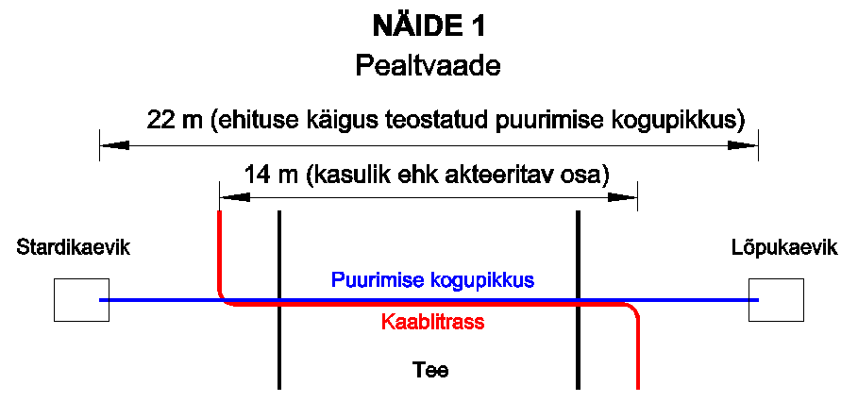
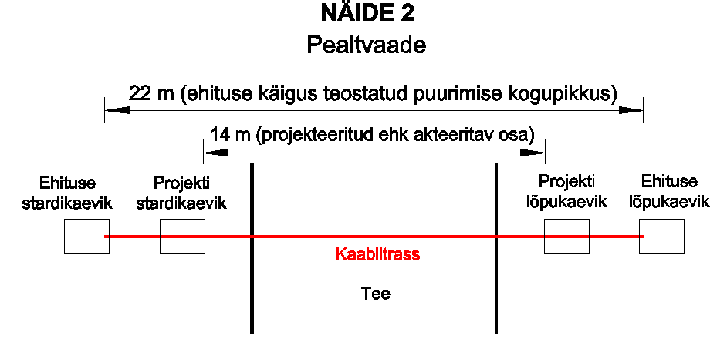
 | 081 | 010 | Töö: KP maakaabli paigaldus | M | KP maakaabli paigaldus (sh olemasoleva maakaabli ümbertõstmine teise asukohta), olenemata selle ristlõikest, paigaldusviisist ja sellest, kuhu see paigaldatakse (nt lahtine kaevik, torustik, kaablitunnel). Vajadusel läbipesu teostamine sellele kaablikaitsetorule, millesse kaabel paigaldatakse, niiskuse proov(id). | Otsa- ja jätkumuhvide tegemine, olemasoleva katkise toru lahtikaevamine.
 | 081 | 020 | Materjal: KP jätkumuhv | kmp | Plast- või õlikaabli jätkumuhvi (sh sega- või siirdejätkumuhv) komplekt (1 kmp=3 faasi).
 | 081 | 030 | Töö: KP jätkumuhvi tegemine | kmp | Plast- või õlikaabli jätkumuhvi (sh sega- või siirdejätkumuhv) tegemine, vajadusel vana muhvi demontaaž, läbitorge, niiskuse proov(id), kaabelliinilõigu (sh kahe erineva kaabli) defekteerimine (1 kmp=3 faasi).
 | 081 | 040 | Materjal: KP otsamuhv | kmp | Otsamuhvi (sh jaotustrafo ja KP jaotusseadme vahelise kaabli otsamuhvi) komplekt, vajadusel piirikud, nurkpistikliidesed (1 kmp=3 faasi). Antud artiklit kasutatakse olenemata sellest, millisesse seadmesse (KP jaotusseade, KP harukilp jne) ühendatavale KP kaablile otsamuhv tehakse.
 | 081 | 050 | Töö: KP otsamuhvi tegemine | kmp | Otsamuhvi (sh jaotustrafo ja KP jaotusseadme vahelise kaabli otsamuhvi) tegemine, vajadusel piirikute, nurkpistikliideste paigaldamine, vajadusel vana muhvi demontaaž, niiskuse proov(id) (1 kmp=3 faasi). Antud artiklit kasutatakse olenemata sellest, millisesse seadmesse (KP jaotusseade, KP harukilp jne) ühendatavale KP kaablile otsamuhv tehakse.
...
 | 196 | 010 | Töö: Kaeviku rajamine | M | Kaeviku rajamine lahtisel meetodil (kaevamine või kündmine), olenemata pinnase tüübist või koostisest (muld, liiv, paas jne). Vajadusel liiv ja liivapadja tegemine, kaablikaitselint koos paigaldusega, tagasitäide, tihendamine, silumine, vajadusel lahtisel meetodil paigaldatava kaablikaitsetoru (sh reservtoru) paigaldamine.
...
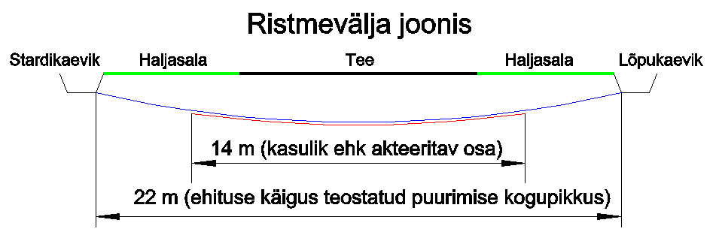
 |  |  | Artikli nimetus | Ühik | Artikkel sisaldab | Artikkel ei sisalda
 | 201 | 010 | Töö: Kaablitrassi rajamine kinnisel meetodil | M | Suundpuurimine/läbisurumine (olenemata pinnase tüübist või koostisest) sellel trassil, kuhu jäävad kaablid ja/või reservtorud pärast nende lõplikku paigaldust, st tabelis kajastatav ja akteeritav maksimaalne kogus on projekteeritud/kasulik kogus. Seega puurimise tegelik pikkus võib olla projekteeritust suurem ja vastavaid kulusid peab töövõtja arvestama oma pakkumuses. See põhimõte on kajastatud tabeli kõrval olevatel näidetel 1 ja 2. Puurimiseks vajalike stardi- ja lõpukaevikute tegemine, kaablikaitsetorude paigaldamine, olenemata suundpuurimiste/läbisurumiste või kaablikaitsetorude arvust, puurimisprotokolli koostamine. | Kinnisel meetodil paigaldatavate kaablikaitsetorude materjal.
 | 201 | 020 | Materjal: Kaablikaitsetoru | M | Kaablikaitsetoru (olenemata toru materjalist, läbimõõdust ja sellest, kas toru paigaldatakse lahtisel või kinnisel meetodil), vajadusel toru jätkumuhvid, otsakorgid.
 | 201 | 030 | Materjal+Töö: Asfaltkatte taastamine | M2 | Taastamine koos materjaliga vastavalt katendite taastamise joonisele ja/või tellija poolt kinnitatud maaomanike (sh KOV) nõuetele. Vajadusel talvise asfalti freesimine koos aluspinna vahetamise ja tihendamisega. Taastamise teostusjoonise koostamine. Akteerimine toimub vastavalt katendite taastamise teostusjoonisele. | Äärekivi taastamine.
 | 201 | 040 | Materjal+Töö: Killustik-, kruus- või freesasfaltkatte taastamine | M2 | Taastamine koos materjaliga vastavalt katendite taastamise joonisele ja/või tellija poolt kinnitatud maaomanike (sh KOV) nõuetele. Taastamise teostusjoonise koostamine. Akteerimine toimub vastavalt katendite taastamise teostusjoonisele. | Äärekivi taastamine.
 | 201 | 050 | Materjal+Töö: Moodul-, muna-, uni- või tänavakivi taastamine | M2 | Taastamine koos materjaliga vastavalt katendite taastamise joonisele ja/või tellija poolt kinnitatud maaomanike (sh KOV) nõuetele. Taastamise teostusjoonise koostamine. Akteerimine toimub vastavalt katendite taastamise teostusjoonisele. | Äärekivi taastamine.
 | 201 | 060 | Materjal+Töö: Äärekivi taastamine | M | Taastamine koos materjaliga vastavalt katendite taastamise joonisele ja/või tellija poolt kinnitatud maaomanike (sh KOV) nõuetele. Taastamise teostusjoonise koostamine. Akteerimine toimub vastavalt katendite taastamise teostusjoonisele.
 | 201 | 070 | Materjal+Töö: Kaablikanalisatsiooni kaev | tk | Kaablikanalisatsiooni kaev koos paigaldusega (sh kaabliredelite paigaldus ja vajalike sisseviikude puurimine ja tihendamine). Kaevu süvendi tegemine, kaevu paigaldus, tagasitäide, tihendamine, väljakaeve käitlemine.
...
 |  |  | Artikli nimetus | Ühik | Artikkel sisaldab | Artikkel ei sisalda
 | 021 | 005 | Materjal: JK | tk | MP jaotuskilp (olenemata sellest, kas JK on sektsioneeritud või mitte, kui palju lüliteid sellesse piagaldatakse jne), kilbi paigaldamiseks, maandamiseks, ühendamiseks ja lülitamiseks vajalikud tarvikud, sh jadavinnaklülitid, sulavkaitsmed/lühisnoad.
 | 021 | 030 | Töö: JK paigaldus | tk | MP jaotuskilbi (olenemata suurusest ja selles olevast seadmestikust) paigaldus, sh süvendi tegemine, jadavinnaklülitite, sulavkaitsmete/lühisnugade, kilbi maanduspaigaldise ehitamine, pinnase tihendamine, vajadusel vahetult JK kõrval oleva LK toitekaabli paigaldus.
 | 021 | 040 | Materjal+Töö: Jadavinnaklüliti olemasolevasse JK-sse | tk | MP jadavinnaklüliti koos paigaldusega olemasolevasse jaotuskilpi või asendamine (sh lüliti ja selles olevate seadmete demonteerimine) olemasolevas jaotuskilbis. Sulavkaitsmed/lühisnoad, paigaldus, PEN-juhtme klemmühendus PEN latile.
 | 021 | 050 | Töö: JK demontaaž asendamisel | tk | Olemasoleva MP jaotuskilbi demontaaž juhul, kui sama tellimuse mahus jaotuskilp asendatakse või tõstetakse ümber, olenemata selle suurusest, sellesse paigaldatavatest seadmetest ja valitud asukohast. Vajadusel olemasoleva jaotuskilbi sisu ümbertõstmine uude jaotuskilpi. Transport ELV jäätmekäitlejale, hoiustamispartnerile või teise asukohta. | JK paigaldus.
...
 |  |  | Artikli nimetus | Ühik | Artikkel sisaldab | Artikkel ei sisalda
 | 041 | 010 | Materjal: KP harukilp | tk | KP harukilp, kilbi paigaldamiseks vajalikud tarvikud, maanduspaigaldis.
 | 041 | 020 | Töö: KP harukilbi paigaldus | tk | KP harukilbi paigaldus, sh süvendi tegemine, maanduspaigaldise ehitamine, pinnase tihendamine.
...
 |  |  | Artikli nimetus | Ühik | Artikkel sisaldab | Artikkel ei sisalda
 | 011 | 010 | Materjal: Lahkkaitse või ABC lahklülitid KP õhuliinile | kmp | KP õhuliini lahkkaitse või ABC lahklülitid, tarvikud (sh alus, sulavkaitsmed/lühisnoad), maanduspaigaldis. (1 kmp=3 faasi).
 | 011 | 020 | Töö: Lahkkaitsme või ABC lahklülitite paigaldus KP õhuliinile | kmp | KP õhuliini lahkkaitsme või ABC lahklülitite paigaldamine koos vajaliku armatuuriga, reguleerimine, maanduspaigaldise ehitamine. (1 kmp=3 faasi).
...

